例
概要 | 出発地から到着地のルートを検索して地図上に表示する画面
レイアウト図

２
３
４

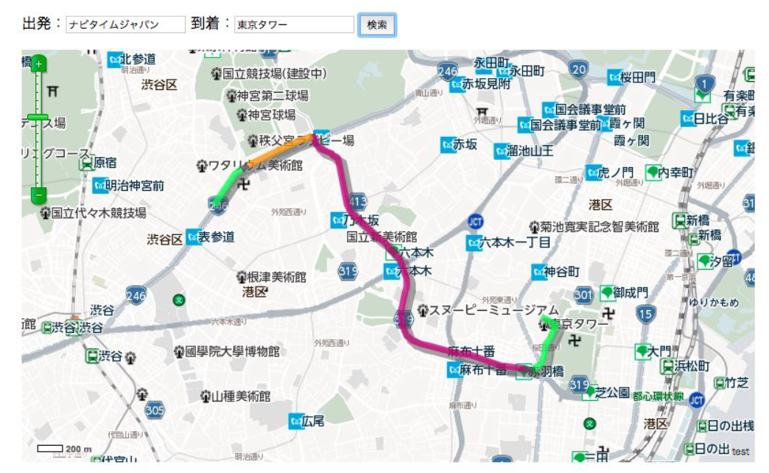

１

識別ID | ラベル | 画面部品の種類 | 画面部品の説明
① | 地図 | 地図 | 地図を表示するAPI
② | 出発 | テキストボックス | 出発地を入力するテキストボックス
③ | 到着 | テキストボックス | 到着地を入力するテキストボックス
④ | 検索 | ボタン | ルート検索を行うボタン

操作手順
①出発をテキストボックスに入力する。
②到着をテキストボックスに入力する。
③検索ボタンを押下する。

